关系图
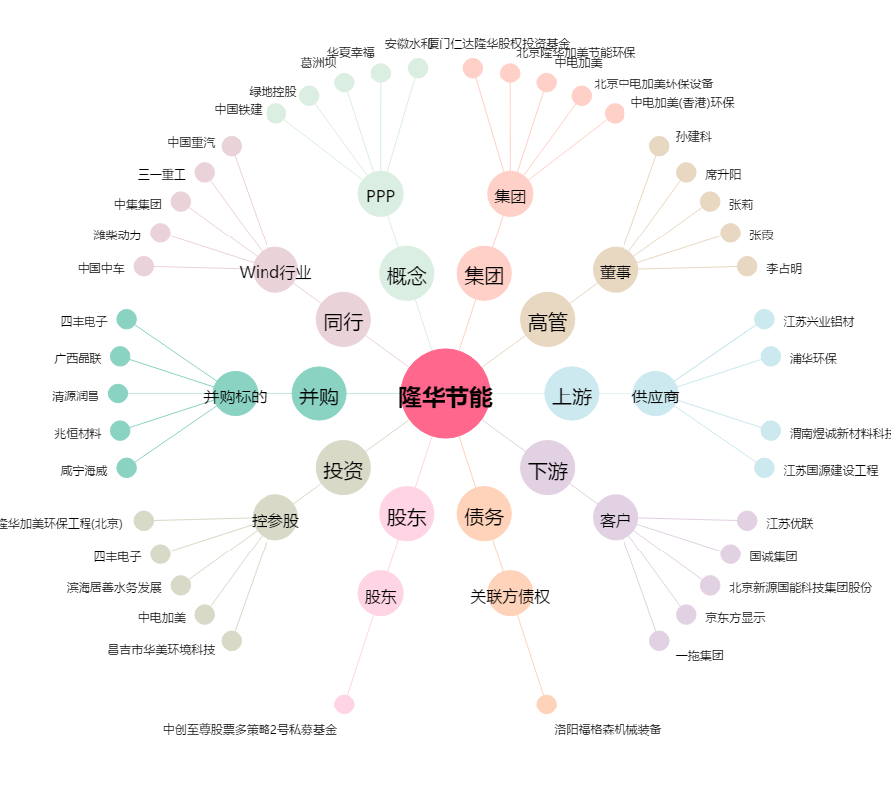
隆华节能[300263.SZ] - 关系概览图

